INF
 |  |  | FORMATO EVALUACIÓN DE RESPUESTA DEL INFORME VISITA |  |  |  |  | Código: FT-SUPE-082 Octubre-2023 Versión: 01

 | Fecha Evaluación

 | COOPERATIVA | Nombre Coop
 | VISITA INSPECCIÓN

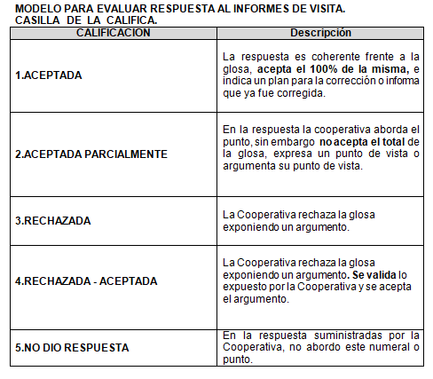
 |  | CALIFICACIÓN RESPUESTA | MEDIDA A ADOPTAR | CLASIFICACION |  | MEDIDA A ADOPTAR | CLASIFICACIÓN
 |  | . | . | 0 |  | . | 0
 |  | Total . |  | 0 |  | Total general | 0
 |  | Total general |  | 0

Proceso(s) Relacionado(s): Supervisión |  |  |  |  | Elaboró: Gineth Faryde Canacue - Contratista
 |  |  |  |  | Revisó: Marcela Molina Vanegas- Coordinadora Grupo Inspección y Marelvi Hortensia Bernal Nempeque - Intendente Delegatura Financiera
 |  |  |  |  | Aprobó: Carlos Adolfo Rodriguez Navarro - Superintendente Delegado Delegatura Finanaicera
 |  |  |  |  | Fecha de creación: oct-2023

